Hoja1

NIT. 900,645,501-1
TEL 467 4072
Salida de Bodega. #V201121-1
Proyecto: Ermitaño. Supervisor: Anthony Gonzalez .
Departamento: Vestuario. Responsable: Andrea Lopez.
Fecha: Sab. 21/Noviembre/2020
No. | IMAGEN | DESCRIPCION | ESTADO | # | VALOR | ANOTACIONES
1 |  | Camiseta | Perfecto | 1 | $ 25,000 | Amarillo
2 |  | Camiseta | Bueno | 1 | $ 20,000 | Negra
3 |  | Camiseta | Bueno | 1 | $ 20,000 | Bicolor
4 |  | Camiseta | Perfecto | 1 | $ 15,000 | Azul
5 | 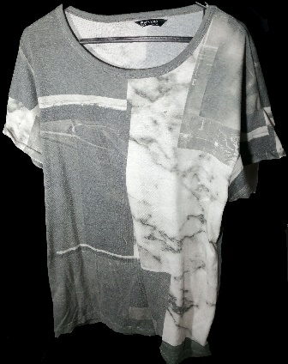 | Camiseta | Bueno | 1 | $ 20,000 | -
6 |  | Camiseta | Perfecto | 1 | $ 30,000 | -
7 |  | Camiseta | Perfecto | 1 | $ 25,000 | -
 | 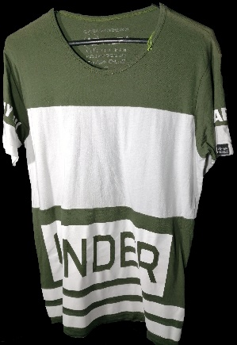 | Camiseta | Perfecto | 1 | $ 30,000 | -
 | 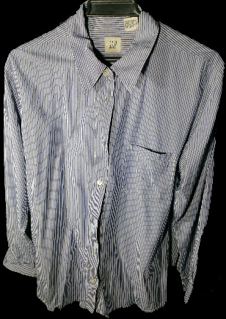 | Camisa | Perfecto | 1 | $ 100,000 | -
 | 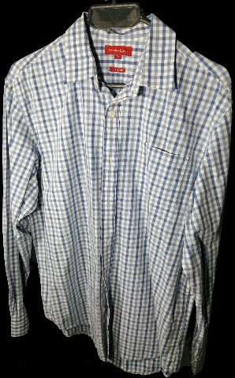 | Camisa | Perfecto | 1 | $ 40,000 | -
 | 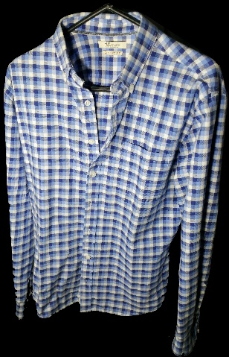 | Camisa | Perfecto | 1 | $ 40,000 | -
 | 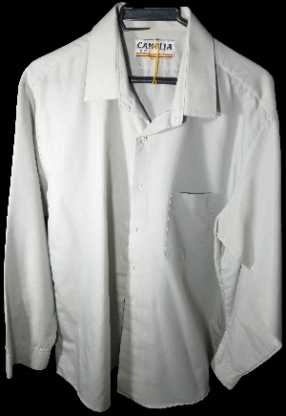 | Camisa | Perfecto | 1 | $ 30,000 | -
 | 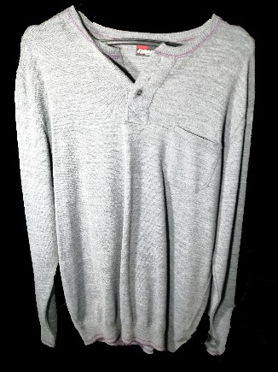 | Camisa | Perfecto | 1 | $ 40,000 | -
 | 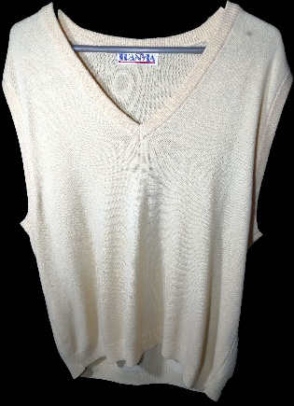 | Chaleco | Perfecto | 1 | $ 25,000 | -
 | 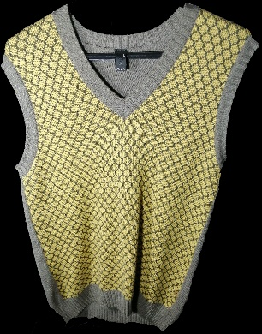 | Chaleco | Perfecto | 1 | $ 30,000 | -
 | 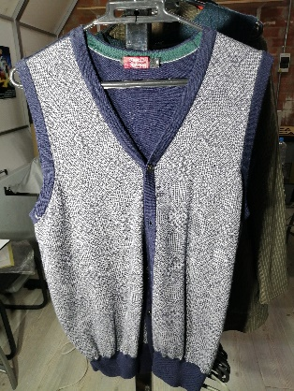 | Chaleco | Perfecto | 1 | $ 25,000 | -
 | 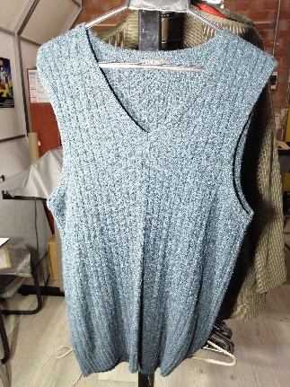 | Chaleco | Perfecto | 1 | $ 25,000 | -
 | 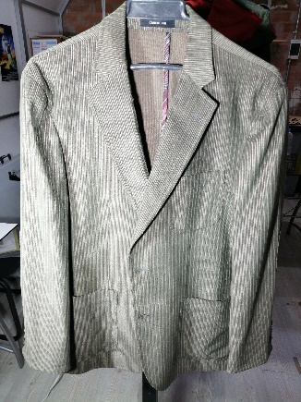 | Saco | Perfecto | 1 | $ 80,000 | -
 | 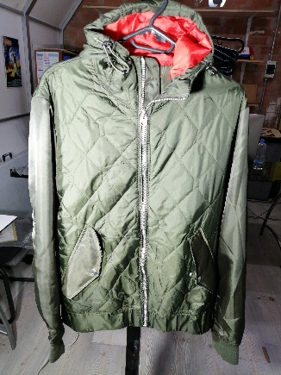 | Chaqueta | Perfecto | 1 | $ 100,000 | -
 | 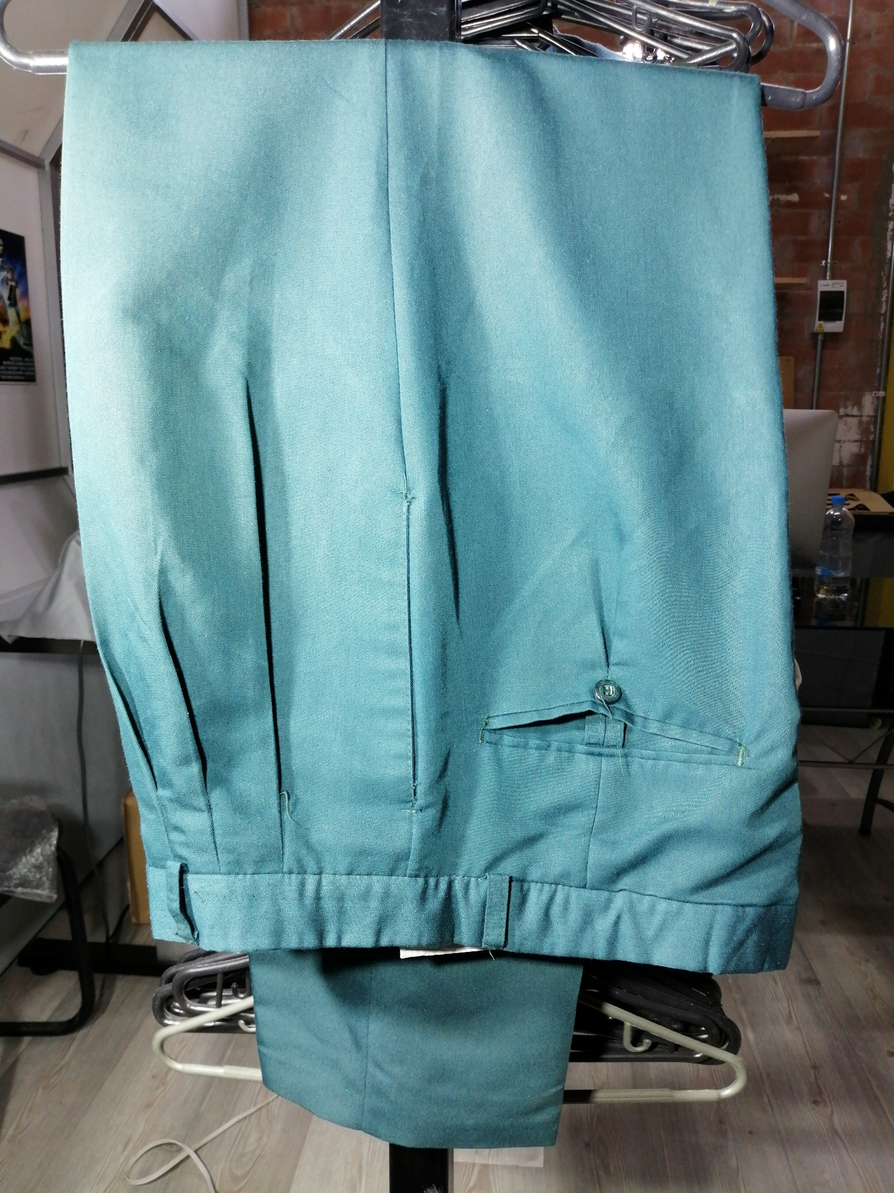 | Pantallon | Perfecto | 1

8

Cantidad total de Articulos |  | Valorización total |  | Valor Alquiler
19 |  | $ 720,000 |  | $ 72,000

